Ocorrências
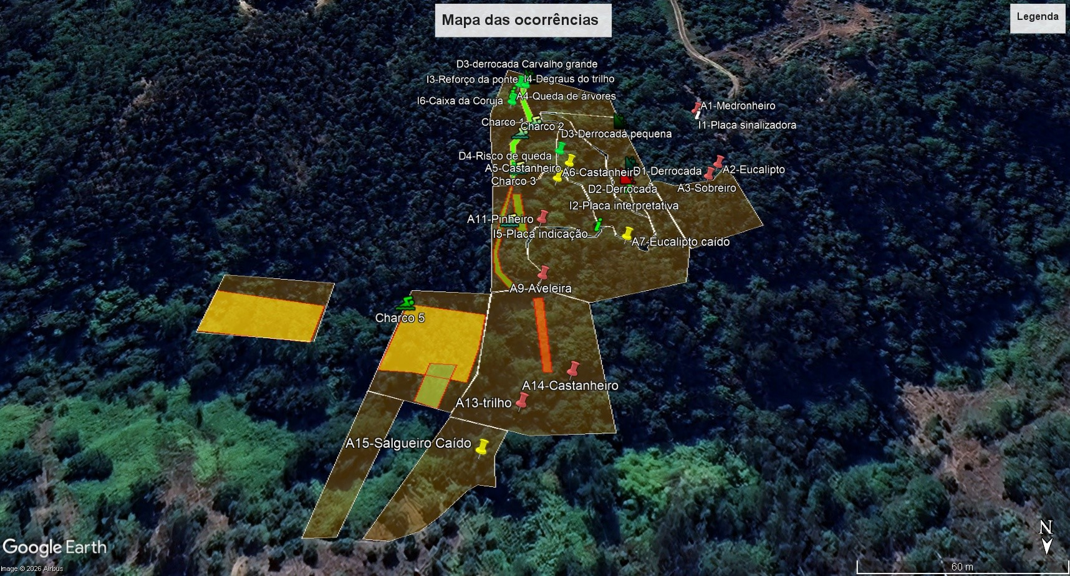
Zona | Código | Descrição da Ocorrência | Intervenção | Prioridade | Realização | Notas
1 | A1 | Queda de medronheiro grande no trilho de acesso à Bio-Reserva | Corte
 | I1 | Placa sinalizadora do trilho partida | Recolocação/Substituição do poste
 | A2 | Eucaliptos caídos no trilho | Corte
 | A3 | Sobreiro partido | Poda
2 | D1 | Derrocada perto de muro
 | D2 | Derrocada do trilho | Mudança do trilho (floema) + engenharia natural
 | I2 | Placa Fauna e Flora | Realocação
3 | D3 | Derrocada muro
 | A4 | Queda de árvores | Corte
 | I3 | Ponte a ficar instável? | reforço da base
 | I4 | Degradação dos degraus | Recuperação
 | I6 | Caixa-ninho coruja | Colocar nova caixa |  |  | reposição de material
4 | A5 | Queda castanheiro |  |  |  | intervenção profissional necessária
 | A6 | Queda castanheiro |  |  |  | intervenção profissional necessária
 | D4 | Risco de queda | corte do castanheiro e estabilização
5 | V1 | Valas tapadas | limpeza das valas
 | C1 | Charco destruído | limpeza/substituição |  |  | reposição de material
 | C2 | Charco destruído | limpeza/substituição |  |  | reposição de material
 | C3 | Charco destruído | limpeza/substituição |  |  | reposição de material
 | A8 | Cedro caído | Poda
6 | I5 | Placa floema partida | Substituição |  |  | reposição de material
 | A7 | Queda eucalipto grande | Corte |  |  | intervenção profissional necessária
 | A9 | Queda aveleira | Corte |  |  | intervenção profissional necessária
 | A11 | pinheiro caído | Corte |  |  | intervenção profissional necessária
7 | V2 | Linha de água desviada | Criação de levada
 | C4 | Charco destruído | limpeza/substituição |  |  | reposição de material
 | A10 | Árvores caídas | Corte |  |  | intervenção profissional necessária
8 | A12 | Trilho impedido | Corte
 | A13 | Árvoes caídas | Corte |  |  | intervenção profissional necessária
 | A14 | Castanheiro caído | Corte |  |  | intervenção profissional necessária
9 | A15 | Salgueiro Caído | Corte
10 | A16 | Queda do choupal | Corte |  |  | intervenção profissional necessária
 | C5 | Charco destruído | Substituição |  |  | reposição de material
 | V3 | Assoreamento | Abertura de valas de escoamento
11 | - | - | - | - | - | -
12 | A17 | Queda de árvores (nucleo de lychnis e campanula) | Corte |  |  | intervenção profissional necessária

 |  |  |  |  |  |  | Link para o KMZ | https://www.swisstransfer.com/d/9d12ae93-e43b-4514-a737-085a47c2e871

